Índice
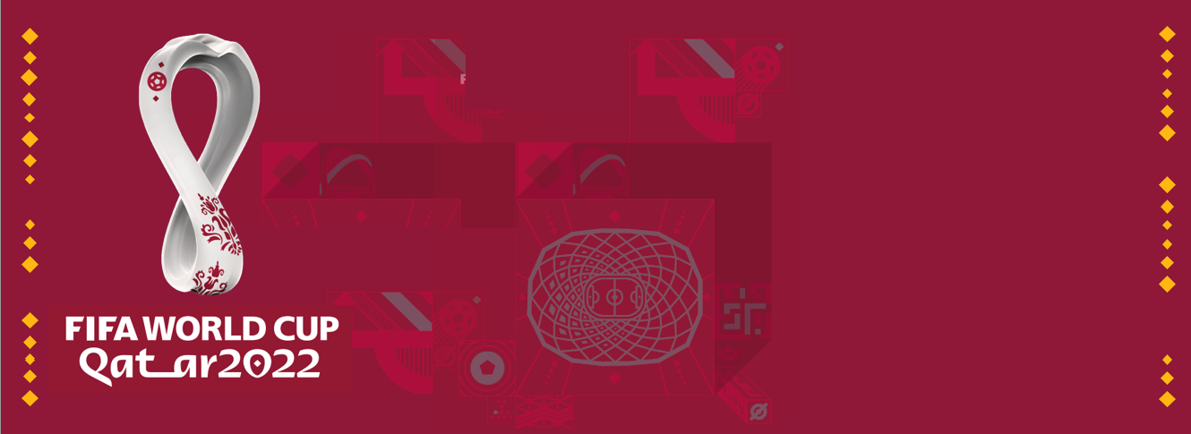

Aprende más sobre Excel
Descarga el Reglamento del torneo
Términos y condiciones de uso

20 noviembre al 18 de diciembre de 2022
Haz clic aquí para elegir tu zona horaria
Todos los derechos reservados

A
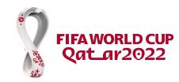
Grupo A
Grupo B
Grupo D
Grupo C
Grupo E
Grupo F
Grupo G
Grupo H
 |  | Fixture interactivo – Mundial Rusia 2018

Haz clic aquí para elegir tu zona horaria.
Los horarios de los partidos corresponden a la localidad donde se juega el encuentro.
# | Fechas | Horas | PARTIDOS |  |  |  | Estadios | POSICIONES

1 | 2022-11-20 19:00:00 | 2022-11-20 19:00:00 |  | CATAR | - | ECUADOR | Al Bayt |  | Pts. | Gan. | Emp. | Per. | GF | GC | Dif.

 |  |  |  |  |  |  |  | 1) CATAR | 0 | 0 | 0 | 0 | 0 | 0 | 0

2 | 2022-11-21 19:00:00 | 2022-11-21 19:00:00 |  | SENEGAL | - | PAÍSES BAJOS | Al Thumama

 |  |  |  |  |  |  |  | 2) ECUADOR | 0 | 0 | 0 | 0 | 0 | 0 | 0
18 | 2022-11-25 16:00:00 | 2022-11-25 16:00:00 |  | CATAR | - | SENEGAL | Al Thumama

19 | 2022-11-25 19:00:00 | 2022-11-25 19:00:00 |  | PAÍSES BAJOS | - | ECUADOR | Khalifa | 3) SENEGAL | 0 | 0 | 0 | 0 | 0 | 0 | 0

35 | 2022-11-29 18:00:00 | 2022-11-29 18:00:00 |  | ECUADOR | - | SENEGAL | Khalifa
 |  |  |  |  |  |  |  | 4) PAÍSES BAJOS | 0 | 0 | 0 | 0 | 0 | 0 | 0

36 | 2022-11-29 18:00:00 | 2022-11-29 18:00:00 |  | PAÍSES BAJOS | - | CATAR | Al Bayt

B
Grupo A
Grupo B
Grupo D
Grupo C
Grupo E
Grupo F
Grupo G
Grupo H
 |  | Fixture interactivo – Mundial Rusia 2018

Haz clic aquí para elegir tu zona horaria.
Los horarios de los partidos corresponden a la localidad donde se juega el encuentro.
# | Fechas | Horas | PARTIDOS |  |  |  | Estadios | POSICIONES

3 | 2022-11-21 16:00:00 | 2022-11-21 16:00:00 |  | INGLATERRA | - | IRÁN | Khalifa |  | Pts. | Gan. | Emp. | Per. | GF | GC | Dif.

 |  |  |  |  |  |  |  | 1) INGLATERRA | 0 | 0 | 0 | 0 | 0 | 0 | 0

4 | 2022-11-21 22:00:00 | 2022-11-21 22:00:00 |  | ESTADOS UNIDOS | - | GALES | Áhmad Bin Ali

 |  |  |  |  |  |  |  | 2) IRÁN | 0 | 0 | 0 | 0 | 0 | 0 | 0
17 | 2022-11-25 13:00:00 | 2022-11-25 13:00:00 |  | GALES | - | IRÁN | Áhmad Bin Ali

20 | 2022-11-25 22:00:00 | 2022-11-25 22:00:00 |  | INGLATERRA | - | ESTADOS UNIDOS | Al Bayt | 3) ESTADOS UNIDOS | 0 | 0 | 0 | 0 | 0 | 0 | 0

33 | 2022-11-29 22:00:00 | 2022-11-29 22:00:00 |  | GALES | - | INGLATERRA | Áhmad bin Ali
 |  |  |  |  |  |  |  | 4) GALES | 0 | 0 | 0 | 0 | 0 | 0 | 0

34 | 2022-11-29 22:00:00 | 2022-11-29 22:00:00 |  | IRÁN | - | ESTADOS UNIDOS | Al Thumama

C
Grupo A
Grupo B
Grupo D
Grupo C
Grupo E
Grupo F
Grupo G
Grupo H
 |  | Fixture interactivo – Mundial Rusia 2018

Haz clic aquí para elegir tu zona horaria.
Los horarios de los partidos corresponden a la localidad donde se juega el encuentro.
# | Fechas | Horas | PARTIDOS |  |  |  | Estadios | POSICIONES

7 | 2022-11-22 19:00:00 | 2022-11-22 19:00:00 |  | MÉXICO | - | POLONIA | Estadium 974 |  | Pts. | Gan. | Emp. | Per. | GF | GC | Dif.

 |  |  |  |  |  |  |  | 1) MÉXICO | 0 | 0 | 0 | 0 | 0 | 0 | 0

8 | 2022-11-22 13:00:00 | 2022-11-22 13:00:00 |  | ARGENTINA | - | ARABIA SAUDITA | Lusail

 |  |  |  |  |  |  |  | 2) POLONIA | 0 | 0 | 0 | 0 | 0 | 0 | 0
22 | 2022-11-26 16:00:00 | 2022-11-26 16:00:00 |  | POLONIA | - | ARABIA SAUDITA | Education City

24 | 2022-11-26 22:00:00 | 2022-11-26 22:00:00 |  | ARGENTINA | - | MÉXICO | Lusail | 3) ARGENTINA | 0 | 0 | 0 | 0 | 0 | 0 | 0

39 | 2022-11-30 22:00:00 | 2022-11-30 22:00:00 |  | POLONIA | - | ARGENTINA | Estadium 974
 |  |  |  |  |  |  |  | 4) ARABIA SAUDITA | 0 | 0 | 0 | 0 | 0 | 0 | 0

40 | 2022-11-30 22:00:00 | 2022-11-30 22:00:00 |  | ARABIA SAUDITA | - | MÉXICO | Lusail

D
Grupo A
Grupo B
Grupo D
Grupo C
Grupo E
Grupo F
Grupo G
Grupo H
 |  | Fixture interactivo – Mundial Rusia 2018

Haz clic aquí para elegir tu zona horaria.
Los horarios de los partidos corresponden a la localidad donde se juega el encuentro.
# | Fechas | Horas | PARTIDOS |  |  |  | Estadios | POSICIONES

5 | 2022-11-22 22:00:00 | 2022-11-22 22:00:00 |  | FRANCIA | - | AUSTRALIA | Al Janoub |  | Pts. | Gan. | Emp. | Per. | GF | GC | Dif.

 |  |  |  |  |  |  |  | 1) FRANCIA | 0 | 0 | 0 | 0 | 0 | 0 | 0

6 | 2022-11-22 16:00:00 | 2022-11-22 16:00:00 |  | DINAMARCA | - | TÚNEZ | Education City

 |  |  |  |  |  |  |  | 2) AUSTRALIA | 0 | 0 | 0 | 0 | 0 | 0 | 0
21 | 2022-11-26 13:00:00 | 2022-11-26 13:00:00 |  | TÚNEZ | - | AUSTRALIA | Al Janoub

23 | 2022-11-26 19:00:00 | 2022-11-26 19:00:00 |  | FRANCIA | - | DINAMARCA | Estadium 974 | 3) DINAMARCA | 0 | 0 | 0 | 0 | 0 | 0 | 0

37 | 2022-11-30 18:00:00 | 2022-11-30 18:00:00 |  | AUSTRALIA | - | DINAMARCA | Al Janoub
 |  |  |  |  |  |  |  | 4) TÚNEZ | 0 | 0 | 0 | 0 | 0 | 0 | 0

38 | 2022-11-30 18:00:00 | 2022-11-30 18:00:00 |  | TÚNEZ | - | FRANCIA | Education City

E
Grupo A
Grupo B
Grupo D
Grupo C
Grupo E
Grupo F
Grupo G
Grupo H
 |  | Fixture interactivo – Mundial Rusia 2018

Haz clic aquí para elegir tu zona horaria.
Los horarios de los partidos corresponden a la localidad donde se juega el encuentro.
# | Fechas | Horas | PARTIDOS |  |  |  | Estadios | POSICIONES

10 | 2022-11-23 19:00:00 | 2022-11-23 19:00:00 |  | ESPAÑA | - | COSTA RICA | Khalifa |  | Pts. | Gan. | Emp. | Per. | GF | GC | Dif.

 |  |  |  |  |  |  |  | 1) ESPAÑA | 0 | 0 | 0 | 0 | 0 | 0 | 0

11 | 2022-11-23 16:00:00 | 2022-11-23 16:00:00 |  | ALEMANIA | - | JAPÓN | Al Thumama

 |  |  |  |  |  |  |  | 2) COSTA RICA | 0 | 0 | 0 | 0 | 0 | 0 | 0
25 | 2022-11-27 13:00:00 | 2022-11-27 13:00:00 |  | JAPÓN | - | COSTA RICA | Áhmad Bin Ali

28 | 2022-11-27 22:00:00 | 2022-11-27 22:00:00 |  | ESPAÑA | - | ALEMANIA | Al Bayt | 3) ALEMANIA | 0 | 0 | 0 | 0 | 0 | 0 | 0

43 | 2022-12-01 22:00:00 | 2022-12-01 22:00:00 |  | JAPÓN | - | ESPAÑA | Khalifa
 |  |  |  |  |  |  |  | 4) JAPÓN | 0 | 0 | 0 | 0 | 0 | 0 | 0

44 | 2022-12-01 22:00:00 | 2022-12-01 22:00:00 |  | COSTA RICA | - | ALEMANIA | Al Bayt

F
Grupo A
Grupo B
Grupo D
Grupo C
Grupo E
Grupo F
Grupo G
Grupo H
 |  | Fixture interactivo – Mundial Rusia 2018

Haz clic aquí para elegir tu zona horaria.
Los horarios de los partidos corresponden a la localidad donde se juega el encuentro.
# | Fechas | Horas | PARTIDOS |  |  |  | Estadios | POSICIONES

9 | 2022-11-23 22:00:00 | 2022-11-23 22:00:00 |  | BÉLGICA | - | CANADÁ | Al Bayt |  | Pts. | Gan. | Emp. | Per. | GF | GC | Dif.

 |  |  |  |  |  |  |  | 1) BÉLGICA | 0 | 0 | 0 | 0 | 0 | 0 | 0

12 | 2022-11-23 13:00:00 | 2022-11-23 13:00:00 |  | MARRUECOS | - | CROACIA | Áhmad Bin Ali

 |  |  |  |  |  |  |  | 2) CANADÁ | 0 | 0 | 0 | 0 | 0 | 0 | 0
26 | 2022-11-27 16:00:00 | 2022-11-27 16:00:00 |  | BÉLGICA | - | MARRUECOS | Al Thumama

27 | 2022-11-27 19:00:00 | 2022-11-27 19:00:00 |  | CROACIA | - | CANADÁ | Khalifa | 3) MARRUECOS | 0 | 0 | 0 | 0 | 0 | 0 | 0

41 | 2022-12-01 18:00:00 | 2022-12-01 18:00:00 |  | CROACIA | - | BÉLGICA | Áhmad Bin Ali
 |  |  |  |  |  |  |  | 4) CROACIA | 0 | 0 | 0 | 0 | 0 | 0 | 0

42 | 2022-12-01 18:00:00 | 2022-12-01 18:00:00 |  | CANADÁ | - | MARRUECOS | Al Thumama

G
Grupo A
Grupo B
Grupo D
Grupo C
Grupo E
Grupo F
Grupo G
Grupo H
 |  | Fixture interactivo – Mundial Rusia 2018

Haz clic aquí para elegir tu zona horaria.
Los horarios de los partidos corresponden a la localidad donde se juega el encuentro.
# | Fechas | Horas | PARTIDOS |  |  |  | Estadios | POSICIONES

13 | 2022-11-24 13:00:00 | 2022-11-24 13:00:00 |  | SUIZA | - | CAMERÚN | Al Janoub |  | Pts. | Gan. | Emp. | Per. | GF | GC | Dif.

 |  |  |  |  |  |  |  | 1) SUIZA | 0 | 0 | 0 | 0 | 0 | 0 | 0

16 | 2022-11-24 22:00:00 | 2022-11-24 22:00:00 |  | BRASIL | - | SERBIA | Lusail

 |  |  |  |  |  |  |  | 2) CAMERÚN | 0 | 0 | 0 | 0 | 0 | 0 | 0
29 | 2022-11-28 13:00:00 | 2022-11-28 13:00:00 |  | CAMERÚN | - | SERBIA | Al Janoub

31 | 2022-11-28 19:00:00 | 2022-11-28 19:00:00 |  | BRASIL | - | SUIZA | Estadium 974 | 3) BRASIL | 0 | 0 | 0 | 0 | 0 | 0 | 0

47 | 2022-12-02 22:00:00 | 2022-12-02 22:00:00 |  | SERBIA | - | SUIZA | Estadium 974
 |  |  |  |  |  |  |  | 4) SERBIA | 0 | 0 | 0 | 0 | 0 | 0 | 0

48 | 2022-12-02 22:00:00 | 2022-12-02 22:00:00 |  | CAMERÚN | - | BRASIL | Lusail

H
Grupo A
Grupo B
Grupo D
Grupo C
Grupo E
Grupo F
Grupo G
Grupo H
 |  | Fixture interactivo – Mundial Rusia 2018

Haz clic aquí para elegir tu zona horaria.
Los horarios de los partidos corresponden a la localidad donde se juega el encuentro.
# | Fechas | Horas | PARTIDOS |  |  |  | Estadios | POSICIONES

14 | 2022-11-24 16:00:00 | 2022-11-24 16:00:00 |  | URUGUAY | - | COREA DEL SUR | Education City |  | Pts. | Gan. | Emp. | Per. | GF | GC | Dif.

 |  |  |  |  |  |  |  | 1) URUGUAY | 0 | 0 | 0 | 0 | 0 | 0 | 0

15 | 2022-11-24 19:00:00 | 2022-11-24 19:00:00 |  | PORTUGAL | - | GHANA | Estadium 974

 |  |  |  |  |  |  |  | 2) COREA DEL SUR | 0 | 0 | 0 | 0 | 0 | 0 | 0
30 | 2022-11-28 16:00:00 | 2022-11-28 16:00:00 |  | COREA DEL SUR | - | GHANA | Education City

32 | 2022-11-28 22:00:00 | 2022-11-28 22:00:00 |  | PORTUGAL | - | URUGUAY | Lusail | 3) PORTUGAL | 0 | 0 | 0 | 0 | 0 | 0 | 0

45 | 2022-12-02 18:00:00 | 2022-12-02 18:00:00 |  | GHANA | - | URUGUAY | Al Janoub
 |  |  |  |  |  |  |  | 4) GHANA | 0 | 0 | 0 | 0 | 0 | 0 | 0

46 | 2022-12-02 18:00:00 | 2022-12-02 18:00:00 |  | COREA DEL SUR | - | PORTUGAL | Education City

OCTAVOS
Observación: Si el partido se define por penales, éstos deben sumarse al resultado.

Haz clic aquí para elegir tu zona horaria.
Los horarios de los partidos corresponden a la localidad donde se juega el encuentro.
# | Fechas | Horas | PARTIDOS |  |  | Estadios | Ganadores

49 | 2022-12-03 18:00:00 | 2022-12-03 18:00:00 | vacía | - | vacía | Khalifa

50 | 2022-12-03 22:00:00 | 2022-12-03 22:00:00 | vacía | - | vacía | Ahmad Bin Ali

51 | 2022-12-04 22:00:00 | 2022-12-04 22:00:00 | vacía | - | vacía | Al Bayt

52 | 2022-12-04 18:00:00 | 2022-12-04 18:00:00 | vacía | - | vacía | Al Thumama

53 | 2022-12-05 18:00:00 | 2022-12-05 18:00:00 | vacía | - | vacía | Al Janoub

54 | 2022-12-05 22:00:00 | 2022-12-05 22:00:00 | vacía | - | vacía | Stadium 947

55 | 2022-12-06 18:00:00 | 2022-12-06 18:00:00 | vacía | - | vacía | Education City

56 | 2022-12-06 22:00:00 | 2022-12-06 22:00:00 | vacía | - | vacía | Lusail

CUARTOS
Observación: Si el partido se define por penales, éstos deben sumarse al resultado.

Haz clic aquí para elegir tu zona horaria.
Los horarios de los partidos corresponden a la localidad donde se juega el encuentro.
# | Fechas | Horas | PARTIDOS |  |  | Estadios | Ganadores

57 | 2022-12-09 22:00:00 | 2022-12-09 22:00:00 | vacía | - | vacía | Lusail

58 | 2022-12-09 18:00:00 | 2022-12-09 18:00:00 | vacía | - | vacía | Education City

59 | 2022-12-10 22:00:00 | 2022-12-10 22:00:00 | vacía | - | vacía | Al Bayt

60 | 2022-12-10 18:00:00 | 2022-12-10 18:00:00 | vacía | - | vacía | Al Thumama

SEMIFINALES
Observación: Si el partido se define por penales, éstos deben sumarse al resultado.

Haz clic aquí para elegir tu zona horaria.
Los horarios de los partidos corresponden a la localidad donde se juega el encuentro.
# | Fechas | Horas | SEMIFINALES |  |  | Estadios | Ganadores

61 | 2022-12-13 22:00:00 | 2022-12-13 22:00:00 | vacía | - | vacía | Lusail

62 | 2022-12-14 22:00:00 | 2022-12-14 22:00:00 | vacía | - | vacía | Al Bayt

DEFINICIÓN
Observación: Si el partido se define por penales, éstos deben sumarse al resultado.

Haz clic aquí para elegir tu zona horaria.
Los horarios de los partidos corresponden a la localidad donde se juega el encuentro.
# | Fecha | Hora | Partido por el TERCER PUESTO |  |  | Estadio | TERCER PUESTO | CUARTO PUESTO

63 | 2022-12-17 18:00:00 | 2022-12-17 18:00:00 | vacía | - | vacía | Khalifa

# | Fecha | Hora | FINAL DEL CAMPEONATO |  |  | Estadio | SEGUNDO PUESTO

64 | 2022-12-18 18:00:00 | 2022-12-18 18:00:00 | vacía | - | vacía | Lusail

 |  |  | CAMPEÓN DE CATAR 2022

Extra
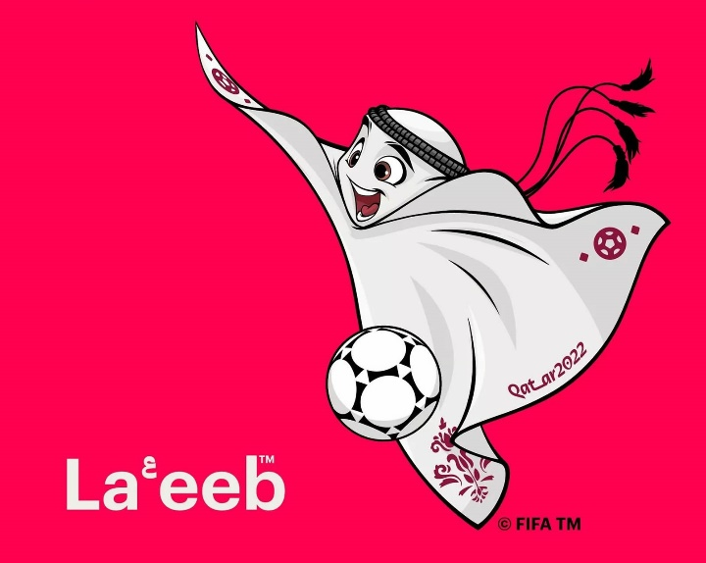
92 | 21 | 8 | 32 | 64

AÑOS | TORNEOS | ESTADIOS | EQUIPOS | PARTIDOS

cumple la Copa Mundial en 2022, lo que la convierte en la competición de fútbol internacional más antigua. | mundiales de fútbol de FIFA se han disputado desde 1930. El de este año, en Catar, será el número 22. | de Catar serán sede de los encuentros, en 5 cuidades: Al Wakrah, Doha, Jor, Lusail y Rayán. | de todo el mundo participarán en el torneo. | se jugarán entre el 20 de noviembre y el 18 de diciembre de 2022.

 |  |  |  |  |  | 1974

ALEMANIA | CATAR | FRANCIA | PAÍSES BAJOS |  | ALEMANIA | «««« | 1954 | 1974 | 1990 | 2014
ARABIA S. | COREA DEL SUR | GALES | POLONIA |  | ARGENTINA | «« | 1978 | 1986
ARGENTINA | COSTA RICA | GHANA | PORTUGAL |  | BRASIL | ««««« | 1958 | 1962 | 1970 | 1994 | 2002
AUSTRALIA | CROACIA | INGLATERRA | SENEGAL |  | ESPAÑA | « | 2010
BÉLGICA | DINAMARCA | IRÁN | SERBIA |  | FRANCIA | «« | 1998 | 2018
BRASIL | ECUADOR | JAPÓN | SUIZA |  | INGLATERRA | « | 1966
CAMERÚN | ESPAÑA | MARRUECOS | TÚNEZ |  | URUGUAY | «« | 1930 | 1950
CANADÁ | ESTADOS UNIDOS | MÉXICO | URUGUAY

UTC
Elije tu zona horaria para que los partidos aparezcan con tu horario local: | UTC + 3

Puedes averiguar tu UTC local en el siguiente enlace:
https://upload.wikimedia.org/wikipedia/commons/8/88/World_Time_Zones_Map.png

Para que se muestren los horarios de la localidad donde se juegan los encuentros, elige UTC + 3.

Copyright


Esta publicación contiene material protegido y su distribución es gratuita.
Queda expresamente prohibida su venta, alquiler y todo otro tipo de comercialización bajo ninguna circunstancia.
El uso no autorizado de este documento o del material que en él se presenta, puede dar lugar a una reclamación por daños y perjuicios y/o a cualquier otra acción legal que Clases Excel estime conveniente para asegurar la defensa de sus derechos.
............................................................................
Todos los derechos reservados
©2022 ClasesExcel

Autor: Ariel Martínez Romano para Clases Excel©
Un reconocimiento especial a Víctor Gordillo, por sus constantes
sugerencias y aportes para la mejora del fixture.
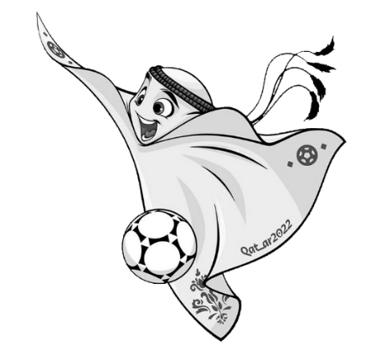

Web: https://clasesexcel.com/
Contacto: https://clasesexcel.com/contacto/

Email: info@clasesexcel.com
Primera edición: Octubre de 2022
Términos y condiciones
Diseño: Ariel Martínez Romano para
Clases Excel©
Las imágenes de las banderas pertenecen al
paquete Flag Icons de: icondrawer.com

La fuente Qatar 2022, con licencia free para uso
personal y comercial, fue descargada de:
fontsrepo.com

Aprende más sobre Excel
Todas las marcas, logotipos y cualquier otro material
gráfico relacionado con FIFA World Cup Qatar 2022
es propiedad exclusiva de sus respectivos dueños.

20 noviembre al 18 de diciembre de 2022

